Figure 1
Pays | Score moyen en mathématiques | Taux de couverture en mathématiques
Fédération de Russie 6hr+ | 540 | 1.9 | 1 - Score moyen en mathématiques selon le taux de couverture
Liban | 532 | 3.9
États-Unis | 485 | 11.4
Fédération de Russie | 485 | 10.1
Portugal | 482 | 28.5
France | 463 | 21.5
Slovénie | 460 | 34.4
Norvège | 459 | 10.6
Suède | 431 | 14.1
Italie | 422 | 24.5
France futurs CPGE | 533 | 3.1
France CPGE | 591 | 2.6

 |  |  | Lecture : le taux de couverture correspond à la proportion des élèves ciblés par l’étude par rapport à l’effectif total de la cohorte de même âge. En France en 2015, le taux de couverture de nos élèves de CPGE scientifiques est de 2,6 %. Le score de ces élèves en mathématiques est de 591 points. En rouge le score des élèves d’âge moyen 19 ans, en vert le score des élèves d’âge moyen 18 ans.

 |  |  | Source : TIMSS Advanced 2015, IEA/MEN-DEPP.
 |  |  | Réf. : Note d'information, n° 18.07. © DEPP

Figure 2
 | Algèbre | Analyse | Géométrie | Connaître | Appliquer | Raisonner
Terminale S | 42.3 | 36.5 | 35.9 | 50.9 | 33.4 | 31.6
Terminale S futurs CPGE | 61.1 | 54.0 | 48.8 | 66.5 | 50.0 | 49.4
CPGE | 72.2 | 69.3 | 63.4 | 80.1 | 60.7 | 66.9

2 - Taux de réussite moyens aux items dans les sous-domaines de l'évaluation TIMSS Advanced en mathématiques (en %)

Lecture : le taux de réussite moyen des items du domaine « Raisonner » est de 32 % en terminale S, de 49 % pour les élèves de terminale S se destinant à une CPGE scientifique et de 67 % en CPGE scientifiques.

Source : TIMSS Advanced 2015, IEA/MEN-DEPP.
Réf. : Note d'information, n° 18.07. © DEPP

Figure 4
4 -Score moyen en physique selon le taux de couverture
Pays | Score moyen en physique | Taux de couverture en physique
Slovénie | 531 | 7.6 | 4 -Score moyen en physique selon le taux de couverture
Fédération de Russie | 508 | 4.9
Norvège | 507 | 6.5
Portugal | 467 | 5.1
Suède | 455 | 14.3
États-Unis | 437 | 4.8
Liban | 410 | 3.9
Italie | 374 | 18.2
France | 373 | 21.5
France, futurs CPGE | 453 | 3.1
France, CPGE | 506 | 2.6

 |  |  | Lecture : le taux de couverture correspond à la proportion des élèves ciblés par l’étude par rapport à l’effectif total de la cohorte de même âge. En France en 2015, le taux de couverture de nos élèves de CPGE scientifiques est de 2.6 %. Le score de ces élèves est de 506 points. En rouge le score des élèves d’âge moyen 19 ans, en vert le score des élèves d’âge moyen 18 ans.

 |  |  | Source : TIMSS Advanced 2015, IEA/MEN-DEPP.
 |  |  | Réf. : Note d'information, n° 18.07. © DEPP

Figure 5
 | Électricité / Magnétisme | Mécanique / Thermodynamique | Ondes et particules / physique nucléaire | Connaître | Appliquer | Raisonner
Terminale S | 31.1 | 29.5 | 41.7 | 40.8 | 31.2 | 31.5
Terminale S futurs CPGE | 37.9 | 40.8 | 52.6 | 51.7 | 41.6 | 39.9
CPGE | 48.6 | 52.3 | 59.1 | 61.3 | 51.9 | 48.4

5 - Taux de réussite moyens aux items dans les sous-domaines de l'évaluation TIMSS Advanced en physique

Lecture : le taux de réussite moyen des items du domaine « Appliquer » est de 31 % parmi les élèves de terminale S, de 42 % parmi ceux se destinant à une CPGE scientifique et de 52 % parmi ceux inscrits en CPGE scientifiques.

Source : TIMSS Advanced 2015, IEA/MEN-DEPP.
Réf. : Note d'information, n° 18.07. © DEPP

Figure 7
Taux de réussite moyen en mathématiques |  |  |  | 7 -Taux de réussite moyen aux items de mathématiques
CPGE |  | Terminale S
Filles | Garçons | Filles | Garçons
65% | 70% | 35% | 41%

Taux de réussite moyen en physique
CPGE |  | Terminale S
Filles | Garçons | Filles | Garçons
50% | 55% | 32% | 36%

 |  |  |  | Source : TIMSS Advanced 2015, IEA/MEN-DEPP.
 |  |  |  | Réf. : Note d'information, n° 18.07. © DEPP

Figure 8
Taux de réussite moyen en mathématiques
CPGE |  | Terminale S |  | 8 - Taux de réussite moyen aux items de physique
Filles | Garçons | Filles | Garçons
65% | 70% | 35% | 41%

Taux de réussite moyen en physique
CPGE |  | Terminale S
Filles | Garçons | Filles | Garçons
50% | 55% | 32% | 36%
Source : TIMSS Advanced 2015, IEA/MEN-DEPP.

 |  |  |  | Source : TIMSS Advanced 2015, IEA/MEN-DEPP.
 |  |  |  | Réf. : Note d'information, n° 18.07. © DEPP

Item encadré 1
Exemple d'item de mathématiques

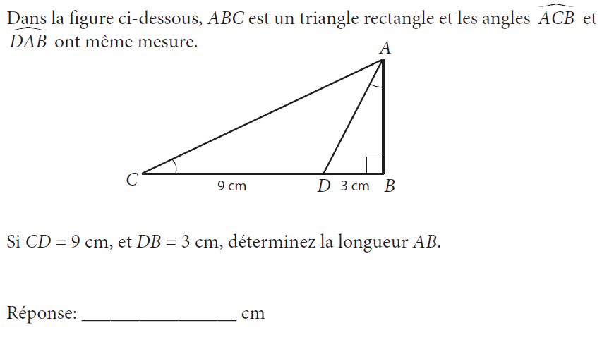

 | Source : TIMSS Advanced 2015, IEA/MEN-DEPP.

Item encadré 2
Exemple d'item de physique
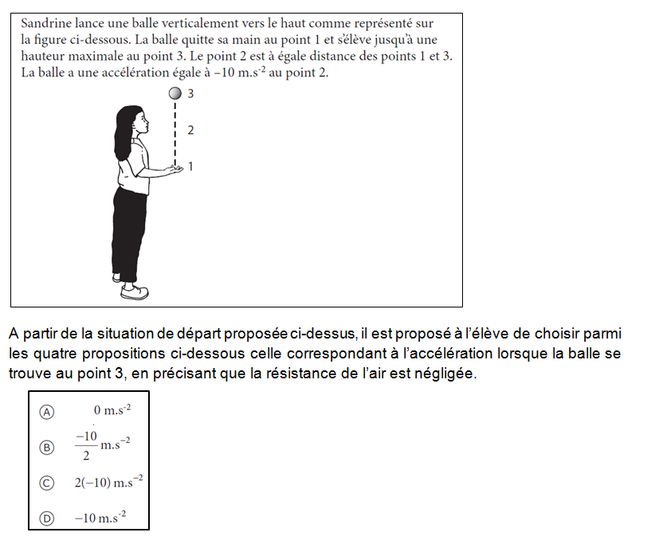

 | Source : TIMSS Advanced 2015, IEA/MEN-DEPP.

